Sheet1
 | By. [rec_by.nama] _ [rec_by.tanggal]
Riwayat Karyawan
 | No KTP | : [peg.noktp] |  |  | Agama | : [peg.agama]
 | Nama | : [peg.namadepan] [peg.namabelakang] |  |  | Status Perkawinan | : [peg.statusnikah]

 | Jenis Kelamin | : [peg.jeniskelamin] |  |  | Shio / Unsur | : [peg.shio]/[peg.unsur]
 | Usia | : [peg.usia] |  |  | No. Telp / No. HP | : [peg.hp]
 | Tempat Tgl Lahir | : [peg.tempatlahir], [peg.tgllahir]
 | Alamat KTP | : [peg.alamatktp]

 | Alamat Domisili | : [peg.alamat]

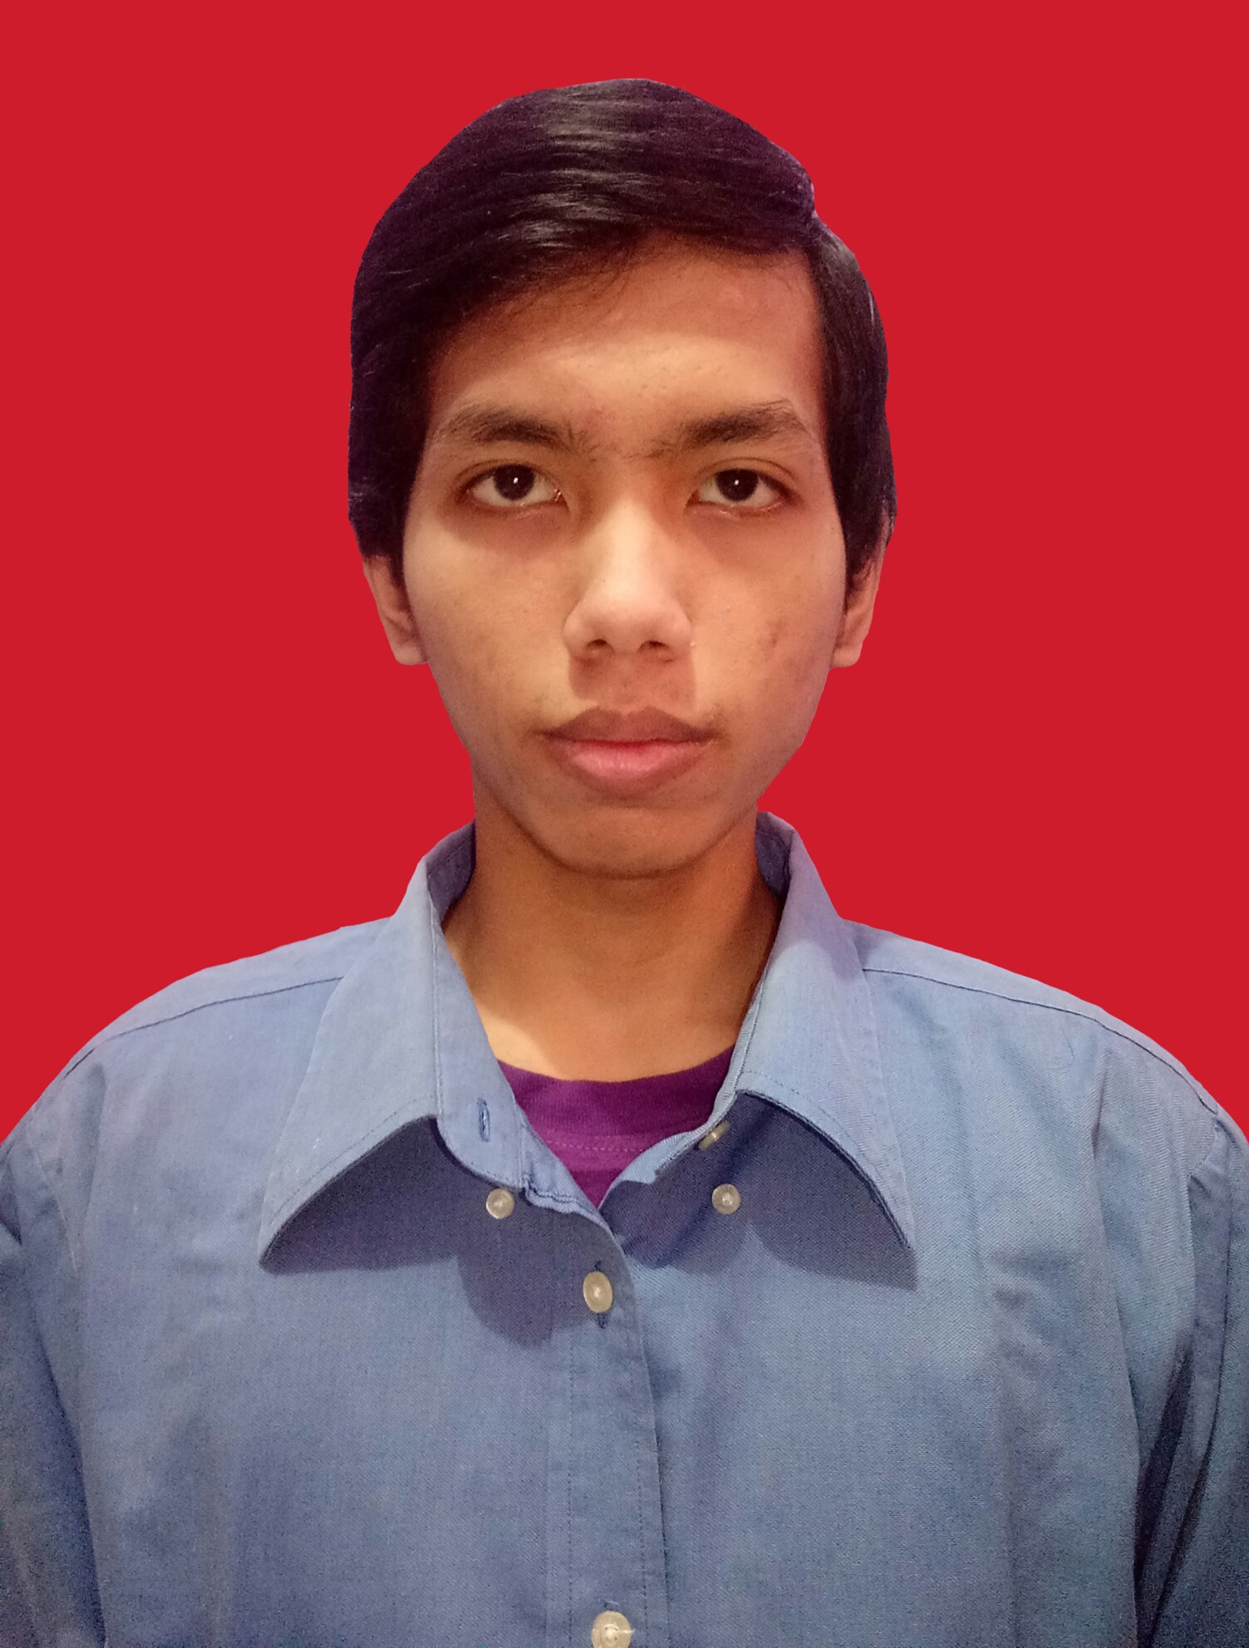
Data Pribadi
 | NIK | : [peg.nik]
 | Nama | : [peg.namadepan] [peg.namabelakang]
 | Jabatan | : [peg.jabatan]
 | Level | : [peg.level]
 | Department | : [peg.direktorat]
 | Divisi | : [peg.divisi]
 | Atasan Langsung | : [peg.atasannama]
 | Tanggal Bergabung | : [peg.tglmulai]
 | Tanggal Berhenti | : [peg.tglselesai]
 | Masa Kerja | : [peg.tahun] tahun [peg.bulan] bulan
 | Status Karyawan | : [peg.statuspegawai]
 | Lokasi | : [peg.lokasi]
 | No. BPJS Ketenagakerjaan | : [peg.bpjsnaker]
 | No. BPJS Kesehatan | : [peg.bpjskes]
 | Tinggi Badan (Cm) | : [peg.tinggibadan]
 | Berat Badan (Kg) | : [peg.beratbadan]
 | Golongan Darah | : [peg.goldarah]

Riwayat Jabatan
No | Status Pegawai | Jabatan |  | Level | Masa Kerja
[rec_rjbt.#;block=row] | [rec_rjbt.statuspegawai] | [rec_rjbt.jabatan] |  | [rec_rjbt.level] | [rec_rjbt.masakerjath] tahun [rec_rjbt.masakerjabl] bulan

Data Keluarga Inti
No | Nama | Hubungan | Tempat & Tanggal Lahir | Pekerjaan | Alamat |  | Pendidikan
[rec_kelinti.#;block=row] | [rec_kelinti.nama] | [rec_kelinti.relasi] | [rec_kelinti.tmptlahir], [rec_kelinti.tgllahir] | [rec_kelinti.pekerjaan] | [rec_kelinti.alamat] |  | [rec_kelinti.pendidikan]

Data Keluarga Besar
No | Nama | Hubungan | Tempat & Tanggal Lahir | Pekerjaan | Alamat |  | Pendidikan
[rec_kelbesar.#;block=row] | [rec_kelbesar.nama] | [rec_kelbesar.relasi] | [rec_kelbesar.tmptlahir], [rec_kelbesar.tgllahir] | [rec_kelbesar.pekerjaan] | [rec_kelbesar.alamat] |  | [rec_kelbesar.pendidikan]

Jenjang Pendidikan Formal
No | Jenjang | Jurusan |  | Lembaga Pendidikan |  | Tahun Lulus | IPK
[rec_rp.#;block=row] | [rec_rp.pendidikan] | [rec_rp.jurusan] |  | [rec_rp.namasekolah] |  | [rec_rp.tahunkeluar] | [rec_rp.ipk]

Pengalaman Kerja
No | Nama Perusahaan | Jabatan / Level | Periode Bekerja | Atasan Langsung | Deskripsi (Bidang Usaha) | Alasan Resign
[rec_rk.#;block=row] | [rec_rk.perusahaan] | [rec_rk.jabatan] | [rec_rk.tahunmasuk]- [rec_rk.tahunkeluar] | [rec_rk.atasan] | [rec_rk.bidangusaha] | [rec_rk.alasankeluar]

Rekening Bank
No | Nama Rekening |  | No Rekening |  | Kode Bank | Nama Bank
[rec_rrek.#;block=row] | [rec_rrek.nama] |  | [rec_rrek.norek] |  | [rec_rrek.kodebank] | [rec_rrek.bank]

Riwayat Pelatihan
No | Jenis Pelatihan |  | Periode | Durasi | Trainer / Penyelenggara | Jenis Pelatihan (Deskripsi)
[rec_rkursus.#;block=row] | [rec_rkursus.jeniskursus] |  | [rec_rkursus.tahun] | [rec_rkursus.lama] | [rec_rkursus.trainer] | [rec_rkursus.deskripsi]

Kemampuan Bahasa
No | Bahasa | Tertulis |  | Lisan |  | Baca
[rec_rbhs.#;block=row] | [rec_rbhs.bahasa] | [rec_rbhs.tertulis] |  | [rec_rbhs.lisan] |  | [rec_rbhs.baca]

Alergi & Riwayat Penyakit
No | Nama Penyakit | Jenis Penyakit |  | Rawat Inap |  | Tahun Rawat
[rec_rpen.#;block=row] | [rec_rpen.namapenyakit] | [rec_rpen.jenispenyakit] |  | [rec_rpen.rawatinap] |  | [rec_rpen.tahunrawat]

Riwayat Kegiatan
No | Nama Kegiatan |  | Periode | Jenis Pekerjaan / Jabatan |  | Keterangan (Jenis Kegiatan)
[rec_ragp.#;block=row] | [rec_ragp.kegiatan] |  | [rec_ragp.tahun] | [rec_ragp.jabatan] |  | [rec_ragp.keterangan]

Jenjang Karir
No | Direktorat | Dept/ Div/ Sec | Level | Jabatan | Tanggal Masuk | Mutasi/ Promosi | Tanggal Efektif
[rec_as.#;block=row] | [rec_as.direktorat1] | [rec_as.direktorat2] | [rec_as.level2] | [rec_as.jabatan2] | [rec_as.tglmulai] | [rec_as.mutasipromosi] | [rec_as.tglmulai]

Riwayat Tindakan Indiplisiner
No | Surat Peringatan Ke | Tgl Mulai Berlaku | Pelanggaran |  | Acuan Pelanggaran Peraturan / Pasal |  | Atasan ybs
[rec_rid.#;block=row] | [rec_rid.peringatanke] | [rec_rid.tglmulai] | [rec_rid.pelanggaran] |  | [rec_rid.acuan] |  | [rec_rid.atasan]

Riwayat Penilaian Appraisal
No | Tahun |  | KPI Company | KPI Individu | PA Individu | Total | Performance Rating
[rec_rpa.#;block=row] | [rec_rpa.tahun] |  | [rec_rpa.kpicompany] | [rec_rpa.kpiindividu] | [rec_rpa.paindividu] | [rec_rpa.total] | [rec_rpa.pr]

Keahlian Khusus
No | Keahlian |  |  | Keterangan
[rec_rkea.#;block=row] | [rec_rkea.keahlian] |  |  | [rec_rkea.keterangan]

Catatan Tambahan
No | Keterangan
[rec_rkct.#;block=row] | [rec_rkct.keterangan]

